List1
 | Zadání:

 | V SW FilterLab, který si nainstaluj na počítač navrhni aktivní DP s mezním kmitočtem 1 kHz, Butterworth. Jelikož filtr budeme realizovat na napájivém poli vol 2.ř.
 | Pomocí Filter Design nastav kondenzátory C11 = 100nF a C12 = 1,8nF. Filtr zapoj na nepájivém poli a otestuj pomocí měřící karty NI myDAQ.

 | Vypracuj zprávu v Excelu-postup návrhu, schéma, postup testování,charakteristika.( použij obrázky ze SW)

Spustím aplikaci filterlab
Nastavím dolní propust podle butterwortha-zapojení 2řádu s mezní frekvencí 1kHz

Zde vidíme zapojení, které vygeneroval filterlab
Nastavíme si hodnoty, které jsou v zadání
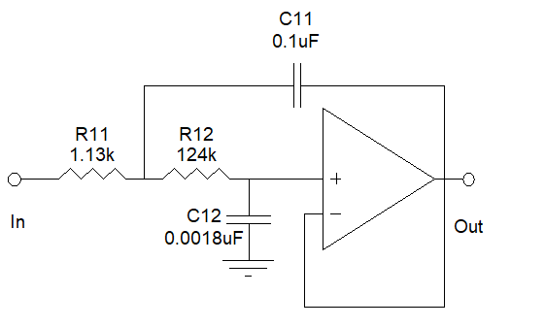

v pravé horní liště najedeme myší na ikonu design filter

Zmáčkneme ikonu prvku a vybereme z nabídky požadovanou velikost prvků
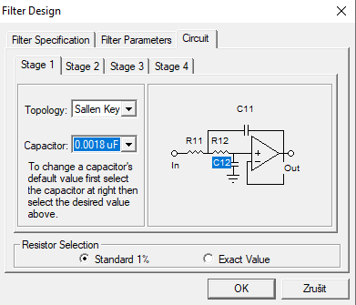

Schema zapojení na nepájivém poli
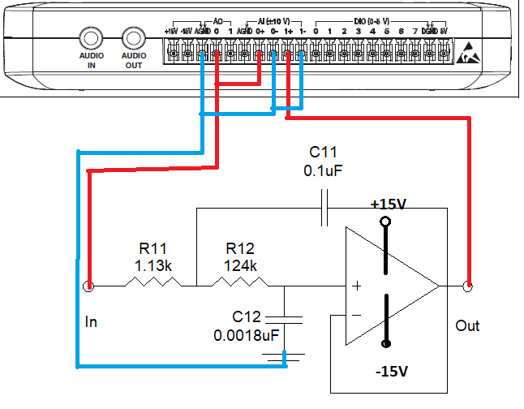

Pro otestování funkčnosti přípravku otevřeme aplikaci karty Ni myDAQ Measurment and…
Mám k dispozici studentskou fyzickou kartu, na které můžu odlaďovat a měřit
Otestoval jsem ho, vše je v pořádku
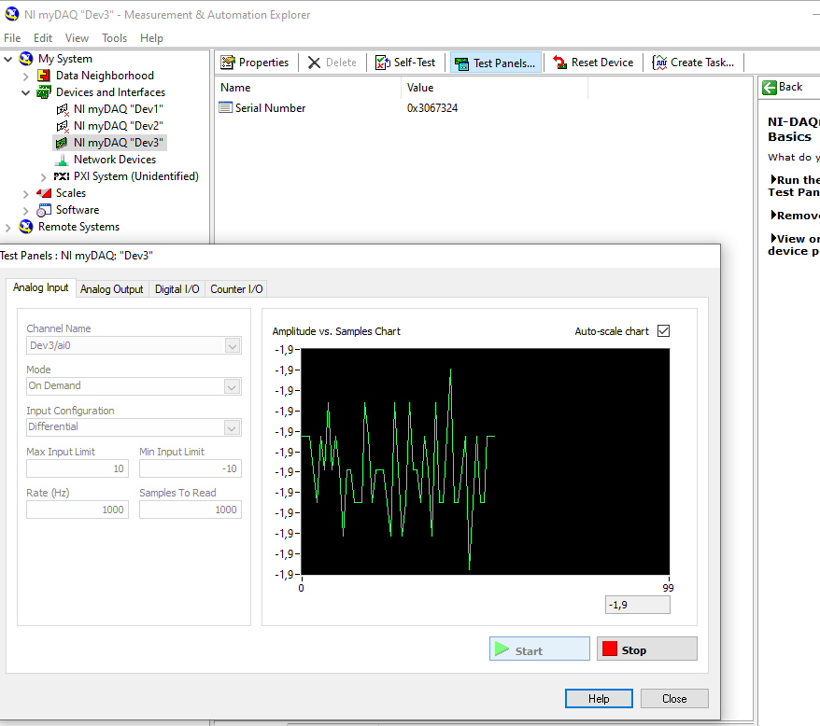

Následně zvolíme z lišty Instrument launcher generátor, osciloskop a bode analyzer

Pomocí generátoru signálu a osciloskopu jsme zjistili, že zapojení je fuknční-chová se jako dolní propust
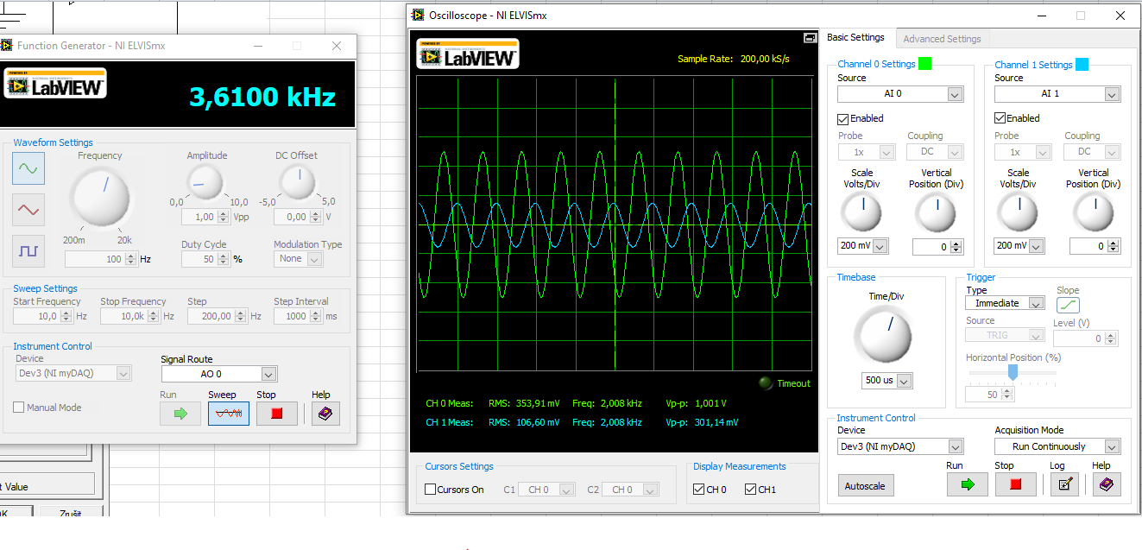

Abychom zjistili útlumovou charakteristiku, otevřeme si z instrument launcheru Bode analyzer-slouží pro vykreslování ziskových charakteristik
Na generátoru nastavíme startovaci frekvenci na 10Hz a stop frekvenci na 10kHz(z filterlabu víme, že teoreticky při frekvenci 10kHz je útlum roven 40dB), krok 100Hz a interval kroku 100ms
Na bode analyzeru nastavím stejné parametry, jako na generátoru
Zmáčkneme tlačítko sweep, počkáme, až generátor dojede do stop frekvence, následně zmáčkneme run na Bode analyzéru, a ten načte a vykreslí zesílení(zeslabení) v závislosti na frekvenci
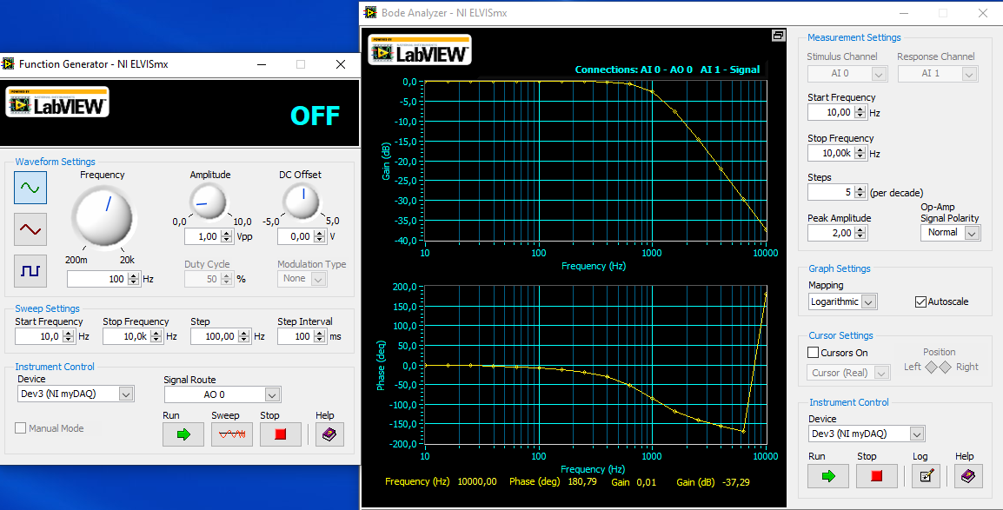

Zkopírované hodnoty z bode analyzeru
2021-04-30 | 1 | 0:58:00
Amplitude: | 2 | ,00 V |  |  | Vykreslil jsem útlumovou a fázovou charakteristiku
Freq (Hz) |  | Gain | (dB) Phase | (deg)
10 |  |  | -0.003 | -0.812
15.849 |  |  | -0.004 | -1.262
25.119 |  |  | -0.006 | -1.955
39.811 |  |  | -0.01 | -3.053
63.096 |  |  | -0.016 | -4.802
100 |  |  | -0.025 | -7.586
158.489 |  |  | -0.041 | -12.034
251.189 |  |  | -0.073 | -19.063
398.107 |  |  | -0.166 | -30.912
630.957 |  |  | -0.598 | -51.497
1000 |  |  | -2.626 | -83.996
1584.893 |  |  | -7.689 | -117.65
2511.886 |  |  | -14.598 | -140.79
3981.072 |  |  | -22.011 | -156.075
6309.573 |  |  | -29.619 | -167.983
10000 |  |  | -37.287 | 180.793

